Sheet1
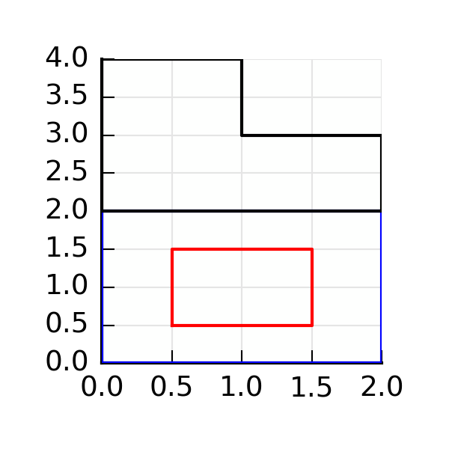
ID: | 20160421163554
Area: | 6
Sx | 11.5
Sy | 5.5
Ix | 29.25
Iy | 7.25
Ixy | 9.75
centroid | [0.9166666666666667, 1.9166666666666667]
tan_alfa | 0.25510259478
ix | 3.0006188846
iy | 1.1138675386

